出来高請求
 |  |  |  |  |  |  |  |  |  |  |  |  |  |  |  | 入力に不備があります！

請求書 |  |  |  |  |  |  |  |  |  |  |  | 正

A4縦で印刷し、提出してください。
工事完了に〇がついたら、「工事完了報告書」を必ず作成し、添付して提出してください。
 |  |  |  |  |  |  |  |  | 御中 |  |  |  |  |  |  |  | 提出日 |  |  |  | 2023-10-01

下記の通り請求致します。 |  |  |  |  |  |  |  |  |  |  |  |  |  |  | 適格事業者番号 |  |  |  | T

 |  |  |  |  |  |  |  |  |  |  |  |  |  |  | 業者コード |  |  |  | A
工事コード

常傭請求(単価契約・警備）の場合、契約Noの箇所には「－」と記入して提出してください。
工事名称
 |  |  |  |  |  |  |  |  |  |  |  |  |  |  | 住所
契約No |  |  |  |  |  | 工事概要

印
当初契約金額（税込） |  |  |  |  |  |  |  | 税率 |  | 消費税額
 |  |  |  |  |  |  |  |  |  |  |  |  |  |  | 社名
 |  |  |  |  |  |  |  | 10%

常傭請求は別書式「常傭払請求書」の利用をお勧めします。
減額金額（税込） |  |  |  |  |  |  |  | 税率 |  | 消費税額 |  |  |  |  | 電話番号

¥0 |  |  |  |  |  |  |  | 10%
 |  |  |  |  |  |  |  |  |  |  |  |  |  |  | 担当者

請求期間 |  |  |  |  |  |  |  |  |  |  | ～ |  |  |  |  |  |  |  | 工事完了

契約金額
 |  |  |  |  |  |  |  |  |  |  |  |  |  |  |  | 契約支払率

 |  |  |  |  | 当月迄出来高金額

出来高 |  |  |  |  | 税込額 |  |  |  |  |  |  |  |  | 税率 | 消費税額 |  |  |  | 当月支払率 |  |  | 出来高に対する請求額

 |  |  |  |  |  |  |  |  |  |  |  |  |  | 10%

『正』に記載すると、2枚目の『副』にも同じ内容が転記されます。
必ず『正』・『副』印刷し、現場に提出してください。
出来高は小数点２桁まで
 |  |  |  |  | 前回までの出来高金額

 |  |  |  |  | 税込額 |  |  |  |  |  |  |  |  | 税率 | 消費税額 |  |  |  | 前回までの領収額

 |  |  |  |  |  |  |  |  |  |  |  |  |  | 10%

 |  |  |  |  | 当月出来高金額 |  |  |  |  |  |  |  |  |  |  |  |  |  | 当月請求額

 |  |  |  |  | 税込額 |  |  |  |  |  |  |  |  | 税率 | 消費税額

 |  |  |  |  |  |  |  |  |  |  |  |  |  | 10%

支払区分
外注：0
労務：1
常傭：2
 | 常傭払 | 予算コード |  |  |  |  | 予算名 |  |  |  |  |  | 金額（税込） |  |  |  |  |  |  |  |  |  | 支払区分

（１）黄網掛け部のみ入力 |  |  |  |  |  |  |  |  |  | 決 裁 |  |  |  |  |  |  |  |  |  |  |  |  |  | 所 長
（２）原則として外注契約は100万円以上支払率90％
（３）原則として労務契約は200万円以上支払率90％
（４）出来高100％の時には支払率100％になります

2023.10 改訂

 |  |  |  |  |  |  |  |  |  |  |  |  |  |  |  | 入力に不備があります！

請求書 |  |  |  |  |  |  |  |  |  |  |  | 副

 |  |  |  |  |  |  |  |  | 御中 |  |  |  |  |  |  |  | 提出日 |  |  |  | 2023-10-01

下記の通り請求致します。 |  |  |  |  |  |  |  |  |  |  |  |  |  |  | 適格事業者番号 |  |  |  | T | 0

 |  |  |  |  |  |  |  |  |  |  |  |  |  |  | 業者コード |  |  |  | A | 0
工事コード |  |  | 0
 |  |  |  |  |  |  |  |  |  |  |  |  |  |  |  |  |  |  | 0
工事名称 |  |  | 0
 |  |  |  |  |  |  |  |  |  |  |  |  |  |  | 住所
契約No |  |  | 0 |  |  | 工事概要 |  | 0

 |  |  |  |  |  |  |  |  |  |  |  |  |  |  |  |  |  |  | 0
当初契約金額（税込） |  |  |  |  |  |  |  | 税率 |  | 消費税額
 |  |  |  |  |  |  |  |  |  |  |  |  |  |  | 社名
¥0 |  |  |  |  |  |  |  | 10%

減額金額（税込） |  |  |  |  |  |  |  | 税率 |  | 消費税額 |  |  |  |  | 電話番号 |  |  |  | 0

¥0 |  |  |  |  |  |  |  | 10%
 |  |  |  |  |  |  |  |  |  |  |  |  |  |  | 担当者 |  |  |  | 0

請求期間 |  |  |  | 0 |  |  |  |  |  |  | ～ |  | 0 |  |  |  |  |  | 工事完了

契約金額
 |  |  |  |  |  |  |  |  |  |  |  |  |  |  |  | 契約支払率 |  | 0%

 |  |  |  |  | 当月迄出来高金額

出来高 |  |  |  |  | 税込額 |  |  |  |  |  |  |  |  | 税率 | 消費税額 |  |  |  | 当月支払率 |  |  | 出来高に対する請求額

0.00% |  |  |  |  |  |  |  |  |  |  |  |  |  | 10%

出来高は小数点２桁まで
 |  |  |  |  | 前回までの出来高金額

 |  |  |  |  | 税込額 |  |  |  |  |  |  |  |  | 税率 | 消費税額 |  |  |  | 前回までの領収額

 |  |  |  |  |  |  |  |  |  |  |  |  |  | 10% |  |  |  |  | ¥0

 |  |  |  |  | 当月出来高金額 |  |  |  |  |  |  |  |  |  |  |  |  |  | 当月請求額

 |  |  |  |  | 税込額 |  |  |  |  |  |  |  |  | 税率 | 消費税額

 |  |  |  |  |  |  |  |  |  |  |  |  |  | 10%

支払区分
外注：0
労務：1
常傭：2
 | 常傭払 | 予算コード |  |  |  |  | 予算名 |  |  |  |  |  | 金額（税込） |  |  |  |  |  |  |  |  |  | 支払区分

（１）黄網掛け部のみ入力 |  |  |  |  |  |  |  |  |  | 決 裁 |  |  |  |  |  |  |  |  |  |  |  |  |  | 所 長
（２）原則として外注契約は100万円以上支払率90％
（３）原則として労務契約は200万円以上支払率90％
（４）出来高100％の時には支払率100％になります

2023.10 改訂

入力方法
12
≪入力必須項目≫
①工事コード：注文書に記載の9桁の数字
工事名称：注文書に記載の工事名称
契約No：注文書に記載の契約No
常傭契約（雑鍛冶/斫り/警備等）の場合は「－」と入力
工事概要：該当請求書の工事内容
≪入力必須項目≫
⑪提出日：必ず記載してください。
11
請求書 |  |  |  |  |  |  |  |  |  |  |  | 正

入力必須項目に不備があると、請求書上部に『入力に不備があります！』と表記されます。
その場合は、「データチェック」シートを確認し、エラーメッセージの解消をお願いします。

 |  |  |  |  |  |  |  |  | 御中 |  |  |  |  |  |  |  | 提出日 |  |  |  | 2023-05-01
⑫正・副：①～⑫まで記載し、印刷してください。
「正」と記載のほうには、会社印を押印してください。
※会社印は電子印可です。
「副」と記載のほうには、会社印の押印は不要です。
添付資料（出来高査定表、工事完了の場合は工事完了
報告書）は正・副両方に添付し、現場に提出してください。

印
1
2
3
4
5
6
7
8
9
10
会社印
下記の通り請求致します。 |  |  |  |  |  |  |  |  |  |  |  |  |  |  | 適格事業者番号 |  |  |  | T | *************

≪入力必須項目≫
②適格事業者番号：Tから始まる13桁の数字
※免税事業者は「0」を13桁入力してください。
空欄はエラーになります
業者コード：Aから始まる長谷工から付与された8桁の数字
住所・社名：請求書発行元の会社住所、社名を記載（ゴム印OK）
会社印（角印・丸印どちらでも）を押印（正のみ）
担当者：請求書発行元の担当者を記載
 |  |  |  |  |  |  |  |  |  |  |  |  |  |  | 業者コード |  |  |  | A | ********
工事コード |  |  | *********
 |  |  |  |  |  |  |  |  |  |  |  |  |  |  |  |  |  |  | **************************
工事名称 |  |  | 〇〇〇〇 工事
 |  |  |  |  |  |  |  |  |  |  |  |  |  |  | 住所
契約No |  |  | 1 |  |  | 工事概要 |  | 給排水衛生
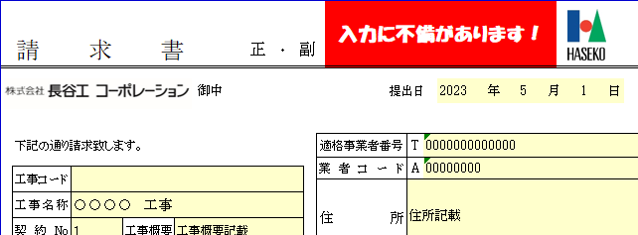

 |  |  |  |  |  |  |  |  |  |  |  |  |  |  |  |  |  |  | 株式会社〇〇〇工務店
当初契約金額（税込） |  |  |  |  |  |  |  | 税率 |  | 消費税額
 |  |  |  |  |  |  |  |  |  |  |  |  |  |  | 社名
¥139,370,000 |  |  |  |  |  |  |  | 10% |  | ¥12,670,000

減額金額（税込） |  |  |  |  |  |  |  | 税率 |  | 消費税額
 |  |  |  |  |  |  |  |  |  |  |  |  |  |  | 電話番号 |  |  |  | 180
¥55,000 |  |  |  |  |  |  |  | 10% |  | ¥5,000
 |  |  |  |  |  |  |  |  |  |  |  |  |  |  | 担当者 |  |  |  | 長谷工
≪入力必須項目≫
③当初契約金額(税込)：注文書に記載の税込契約金額を入力
※税率・消費税額は自動入力なので入力不要
参考
減額金額の電子契約表記
※マイナスの表記ですが、請求書に記載する時は
必ず正数で記載してください。

請求期間 |  |  |  | 2023-10-01 |  |  |  |  |  |  | ～ |  | 2023-10-31 |  |  |  |  |  | 工事完了

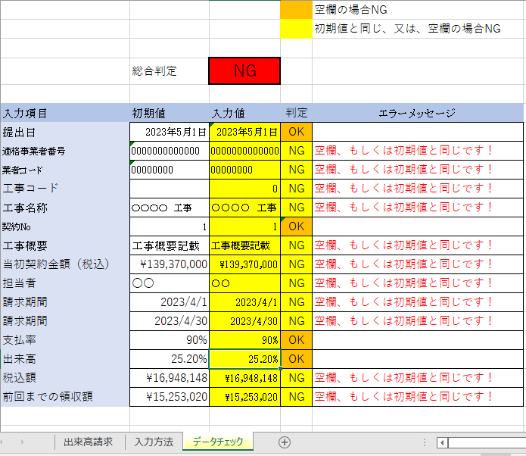

契約金額 |  |  |  |  |  |  | ¥139,315,000
 |  |  |  |  |  |  |  |  |  |  |  |  |  |  |  | 契約支払率 |  | 90%
≪赤見積（減額契約）があった場合、入力してください≫
減額金額(税込)：減額通知書(紙)もしくは、電子契約の
確定注文に記載の清算金額を入力
※必ず正数（マイナス表記は不可）で記載すること。

 |  |  |  |  | 当月迄出来高金額

出来高 |  |  |  |  | 税込額 |  |  |  |  |  |  |  |  | 税率 | 消費税額 |  |  |  | 当月支払率 |  |  | 出来高に対する請求額

25.20% |  |  |  |  | ¥35,107,380 |  |  |  |  |  |  |  |  | 10% | ¥3,191,580 |  |  |  | 90% |  |  | ¥31,596,642

≪入力必須項目≫
④請求期間：当月の出来高請求期間を記載してください。
※契約工期ではありません。当月の請求期間です。
出来高は小数点２桁まで
 |  |  |  |  | 前回までの出来高金額
支払条件（通常払）
■労務契約：契約金額200万円未満は出来高に対する支払率100％
契約金額200万円以上は出来高に対する支払率90％
※保留金は毎月累積し、出来高100％請求承認月翌月末支払い。
■外注契約：契約金額100万円未満は出来高に対する支払率100％
契約金額100万円以上は出来高に対する支払率90％
※保留金は毎月累積し、出来高100％請求承認月翌月末支払い。
特別契約により上記通常払いとは支払率が異なる場合は、注文書に記載の通り、支払率を入力してください。
 |  |  |  |  | 税込額 |  |  |  |  |  |  |  |  | 税率 | 消費税額 |  |  |  | 前回までの領収額

 |  |  |  |  | ¥16,948,148 |  |  |  |  |  |  |  |  | 10% | ¥1,540,740 |  |  |  | ¥15,253,020

 |  |  |  |  | 当月出来高金額 |  |  |  |  |  |  |  |  |  |  |  |  |  | 当月請求額

 |  |  |  |  | 税込額 |  |  |  |  |  |  |  |  | 税率 | 消費税額 |  |  |  | ¥16,343,622
⑤契約金額：③の当初契約金額から清算金額を引いた金額が
自動的に表示されます。（入力不要）
 |  |  |  |  | ¥18,159,232 |  |  |  |  |  |  |  |  | 10% | ¥1,650,840

 | 常傭払 | 予算コード |  |  |  |  | 予算名 |  |  |  |  |  | 金額（税込） |  |  |  |  |  |  |  |  |  | 支払区分
≪入力必須項目≫
⑥契約支払率：契約時の支払率を記載。（右の支払条件を参照ください）
※特別契約により、通常払いの支払率とは異なる場合は、
注文書の特記事項欄に記載の通り、支払率を入力してください。
エラーメッセージを確認してください

データチェックのシートを確認

≪入力必須項目≫
⑨前回までの領収額：先月分までの領収額を記載
（初回の請求の場合は入力不要）
≪入力必須項目≫
⑦出来高：当契約に対する出来高率を入力。
※小数点2桁まで。2桁未満は切り捨て。
（１）黄網掛け部のみ入力 |  |  |  |  |  |  |  |  |  | 決 裁 |  |  |  |  |  |  |  |  |  |  |  |  |  | 所 長
（２）原則として外注契約は100万円以上支払率90％
（３）原則として労務契約は200万円以上支払率90％
（４）出来高100％の時には支払率100％になります

2023.9 改訂

⑩当月請求額：出来高に対する請求額から前回までの領収額を
引いた金額が自動入力されます。
※手入力は出来ません。金額を調整したい場合は、⑦の出来高率を修正してください。

【注意事項】
⑨前回までの領収額は間違えやすい項目になります。
⑨前回までの領収額は、長谷工からの入金金額を確認し、
当契約の累積領収金額を間違えずに記載してください。

⑧工事完了：⑦の出来高が100％になったら自動的に『〇』が
付きます。
出来高100％になったら『工事完了報告書』を添付して提出ください。

支払区分は長谷工にて記載します

